schemat
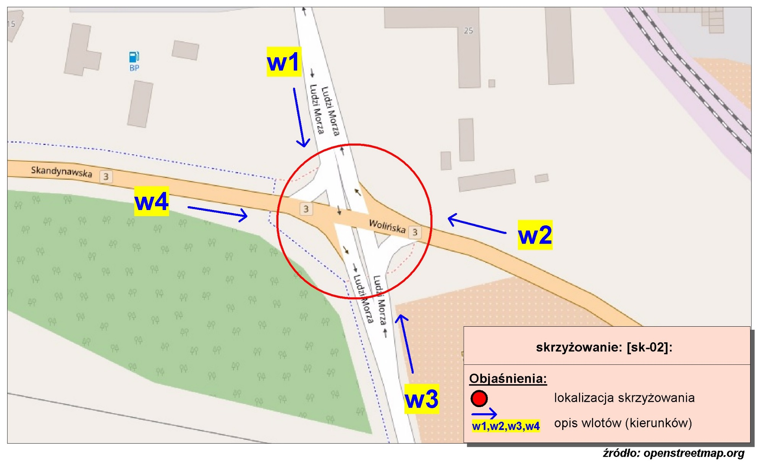
Pomiar ruchu kołowego i pieszego:
Skrzyżowanie ul. Wolińskiej, Ludzi Morza i Skandynawskiej

w1-D8
Wlot w1 - rozkład relacji ruchu | - | 5 kwietnia 2018r. (czwartek)
 | SL | P | SP | Piesi | Rowerzyści
 | 0 | 0 | 0 | 0 | 0
 | 0 | 0 | 0 | 0 | 0
 | 0 | 0 | 0 | 0 | 0
 | 0 | 1 | 1 | 0 | 0
 | 1 | 2 | 7 | 0 | 0
 | 17 | 4 | 16 | 1 | 1
 | 23 | 42 | 28 | 2 | 3
 | 35 | 30 | 33 | 5 | 1
 | 15 | 26 | 35 | 0 | 0
 | 31 | 18 | 33 | 4 | 1
 | 22 | 20 | 31 | 3 | 2
 | 17 | 21 | 42 | 4 | 6
 | 20 | 24 | 28 | 2 | 5
 | 18 | 15 | 34 | 7 | 4
 | 19 | 18 | 35 | 4 | 1
 | 29 | 21 | 26 | 8 | 2
 | 16 | 18 | 28 | 5 | 1
 | 17 | 12 | 21 | 9 | 3
 | 14 | 20 | 41 | 10 | 4
 | 9 | 9 | 57 | 10 | 2
 | 21 | 10 | 47 | 5 | 2
 | 15 | 6 | 58 | 0 | 0
 | 8 | 5 | 21 | 4 | 0
 | 7 | 3 | 6 | 1 | 0

w2-D8
Wlot w2 - rozkład relacji ruchu | - | 5 kwietnia 2018r. (czwartek)
 | SL | P | SP | Piesi | Rowerzyści
 | 0 | 0 | 0 | 0 | 0
 | 0 | 0 | 0 | 0 | 0
 | 0 | 0 | 0 | 0 | 0
 | 0 | 20 | 0 | 0 | 1
 | 3 | 27 | 1 | 0 | 0
 | 6 | 63 | 0 | 2 | 0
 | 66 | 195 | 3 | 9 | 0
 | 37 | 248 | 1 | 4 | 3
 | 17 | 208 | 6 | 6 | 1
 | 22 | 167 | 10 | 2 | 0
 | 16 | 199 | 13 | 0 | 1
 | 18 | 219 | 12 | 0 | 0
 | 17 | 168 | 7 | 0 | 0
 | 18 | 161 | 9 | 2 | 2
 | 15 | 179 | 7 | 4 | 1
 | 5 | 180 | 6 | 17 | 1
 | 9 | 156 | 5 | 1 | 1
 | 7 | 141 | 4 | 2 | 0
 | 13 | 153 | 4 | 4 | 1
 | 10 | 191 | 8 | 2 | 2
 | 6 | 165 | 8 | 2 | 0
 | 6 | 145 | 2 | 0 | 0
 | 5 | 81 | 1 | 0 | 0
 | 0 | 37 | 1 | 2 | 0

w3-D8
Wlot w3 - rozkład relacji ruchu | - | 5 kwietnia 2018r. (czwartek)
 | SL | P | SP | Piesi | Rowerzyści
 | 0 | 0 | 0 | 0 | 0
 | 0 | 0 | 0 | 0 | 0
 | 0 | 0 | 0 | 0 | 0
 | 3 | 0 | 4 | 0 | 0
 | 8 | 1 | 14 | 0 | 0
 | 11 | 2 | 8 | 3 | 0
 | 42 | 13 | 13 | 2 | 1
 | 57 | 13 | 21 | 3 | 1
 | 37 | 19 | 18 | 6 | 1
 | 45 | 15 | 23 | 0 | 2
 | 61 | 19 | 13 | 0 | 1
 | 68 | 20 | 21 | 1 | 0
 | 50 | 15 | 13 | 0 | 0
 | 62 | 8 | 21 | 0 | 1
 | 71 | 29 | 24 | 6 | 0
 | 69 | 36 | 39 | 0 | 0
 | 31 | 14 | 17 | 2 | 1
 | 39 | 6 | 15 | 0 | 0
 | 36 | 19 | 15 | 1 | 0
 | 31 | 11 | 18 | 1 | 0
 | 32 | 9 | 8 | 0 | 1
 | 17 | 3 | 8 | 0 | 0
 | 11 | 2 | 12 | 0 | 0
 | 3 | 1 | 6 | 2 | 0

w4-D8
Wlot w4 - rozkład relacji ruchu | - | 5 kwietnia 2018r. (czwartek)
 | SL | P | SP | Piesi | Rowerzyści
 | 0 | 0 | 0 | 0 | 0
 | 0 | 0 | 0 | 0 | 0
 | 0 | 0 | 0 | 0 | 0
 | 0 | 17 | 1 | 0 | 1
 | 1 | 18 | 2 | 1 | 2
 | 2 | 78 | 18 | 6 | 16
 | 7 | 175 | 75 | 32 | 90
 | 7 | 202 | 58 | 41 | 22
 | 4 | 146 | 50 | 29 | 24
 | 15 | 147 | 45 | 12 | 15
 | 12 | 117 | 41 | 11 | 11
 | 19 | 135 | 51 | 20 | 21
 | 12 | 150 | 49 | 24 | 17
 | 14 | 141 | 53 | 30 | 25
 | 14 | 129 | 38 | 47 | 43
 | 25 | 208 | 51 | 25 | 84
 | 18 | 219 | 56 | 15 | 21
 | 17 | 158 | 41 | 6 | 21
 | 21 | 145 | 40 | 14 | 21
 | 21 | 128 | 26 | 24 | 19
 | 25 | 203 | 48 | 16 | 11
 | 13 | 70 | 17 | 2 | 3
 | 2 | 69 | 10 | 4 | 3
 | 4 | 73 | 11 | 1 | 13

